信息+案例
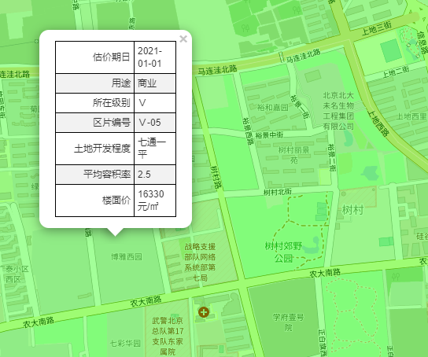
建筑面积 | 301.93

租约 |  | 年租金 | 日租金 | 增长率
2022-01-15 | 2023-01-14 | 1124200 | 10.2
2023-01-15 | 2024-01-14 | 1124200 | 10.2 | 0
2024-01-15 | 2025-01-14 | 1180400 | 10.71 | 0.05
2025-01-15 | 2026-01-14 | 1180400 | 10.71 | 0
2026-01-15 | 2027-01-14 | 1239400 | 11.25 | 0.05
 | 合计 | 5848600
 |  |  | 租约期内平均租金
 |  |  | 10.61

 |  |  | 85
价值时点 | 2024-10-21 | 2025-01-14 | 10.71 | 274862
 |  |  |  | 2694662

 |  |  |  | 10.95

市调 | 博雅西园一层商业 |  |  | 年租金 | 日租金
 | 400平左右 | 月租金15万以内 |  | 150000 | 12.5
 |  |  |  | 130000 | 10.833333333
 |  |  |  | 100000 | 8.3333333333

 |  |  |  |  |  | 案例1
 |  |  |  |  |  | 名称 | 博雅西园
 |  |  |  |  |  | 面积 | 250 |  | 租给银行，年租金不到80万
 |  |  |  |  |  | 单价 | 80000 |  | 8.77
 |  |  |  |  |  | 装修 | 精装修
 |  |  |  |  |  | 总价 | 2000万

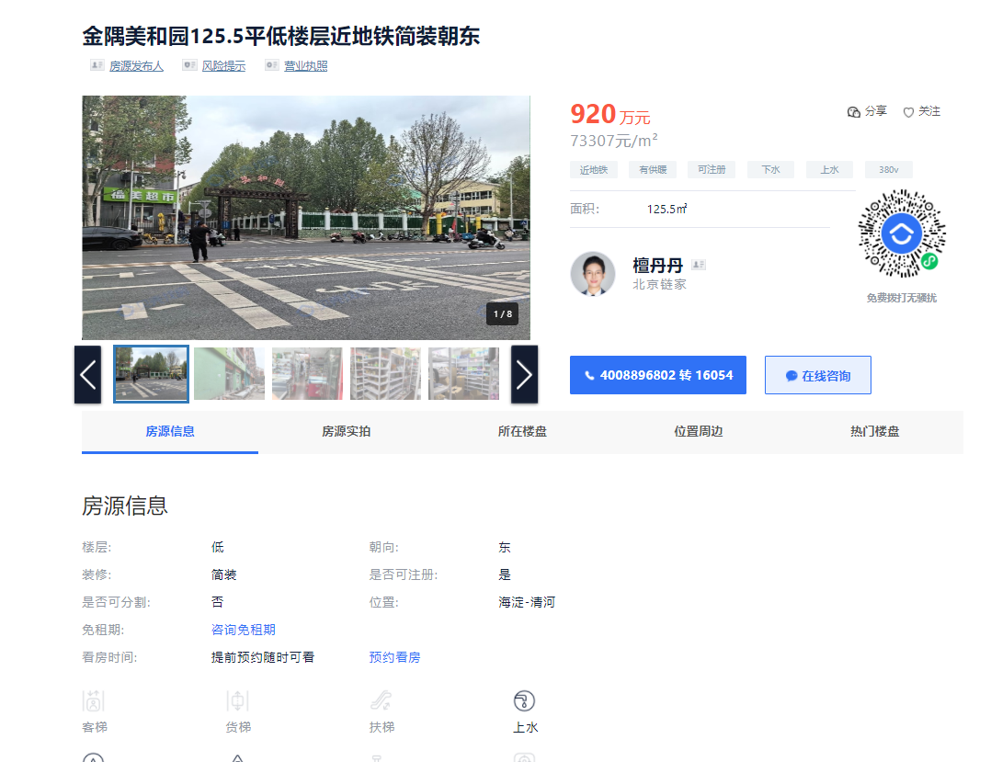

 |  |  |  |  |  |  |  |  |  |  | 案例2
 |  |  |  |  |  |  |  |  |  |  | 名称 | 金隅美和园
 |  |  |  |  |  |  |  |  |  |  | 面积 | 125.5
 |  |  |  |  |  |  |  |  |  |  | 单价 | 73307
 |  |  |  |  |  |  |  |  |  |  | 装修 | 简单装修

 |  |  |  |  |  |  |  |  |  |  | 建成年代 | 2008
 |  |  |  |  |  |  |  |  |  |  |  | 0.73

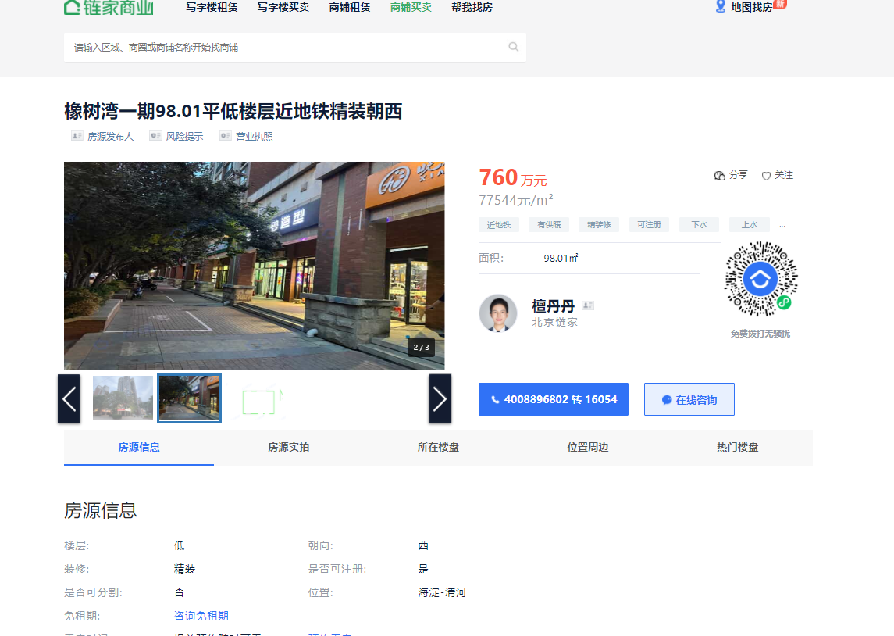

 |  |  |  |  |  |  |  | 案例3 | 名称 | 橡树湾一期
 |  |  |  |  |  |  |  |  | 面积 | 98.01
 |  |  |  |  |  |  |  |  | 单价 | 77544
 |  |  |  |  |  |  |  |  | 装修 | 精装修 |  | 租金22万，把角，临学府树北街和小路
 |  |  |  |  |  |  |  |  |  |  |  | 日租金 | 6.1497778393

 |  |  |  |  |  |  |  |  | 建成年代 | 2007
 |  |  |  |  |  |  |  |  |  | 0.72

不用的案例
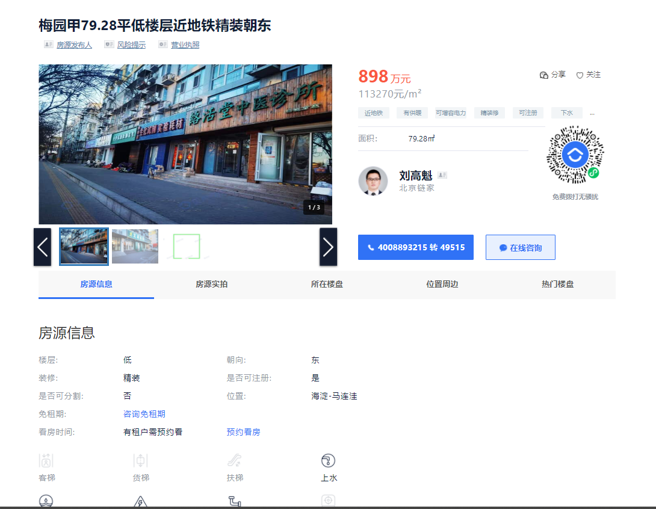

案例1
名称 | 梅园甲
面积 | 79.28
单价 | 113270
装修 | 精装修

建成年代 | 2015
 | 0.85

 | 地下1层+1层
 | 地下一层90平

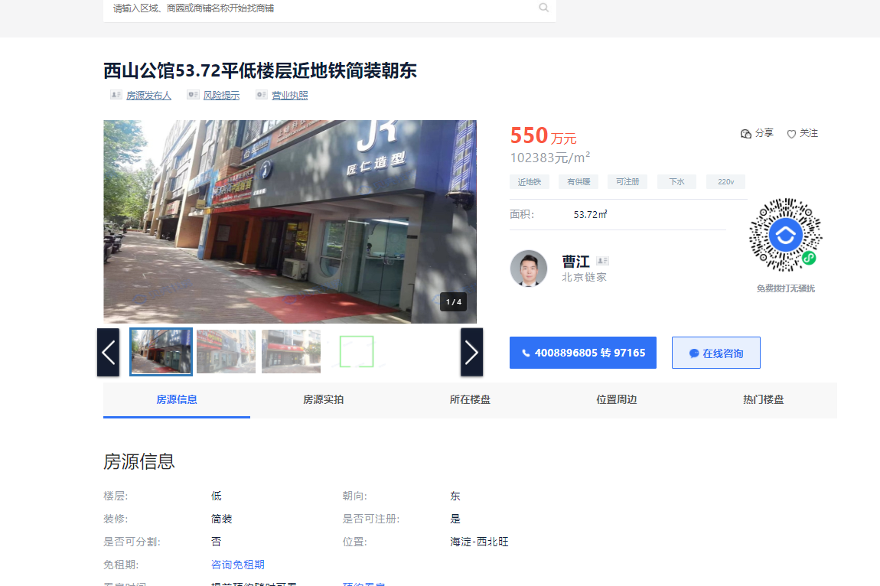
 | 案例2
 | 名称 | 西山公馆
 | 面积 | 53.72 | 租金12万，租给理发店。旁边卖600万的，租金18万，租给超市
 | 单价 | 102383
 | 装修 | 简单装修
 |  |  | 日租金
 | 建成年代 | 2011 | 6.120013464
 |  | 0.78

 |  | 层高5.2米

